PINOUT
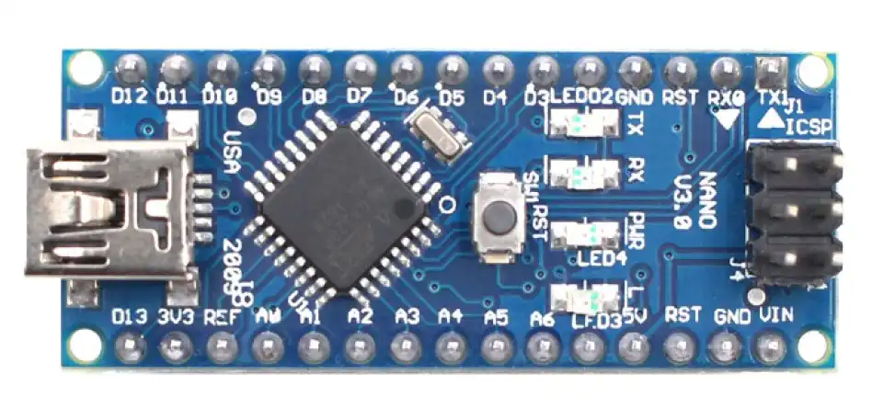

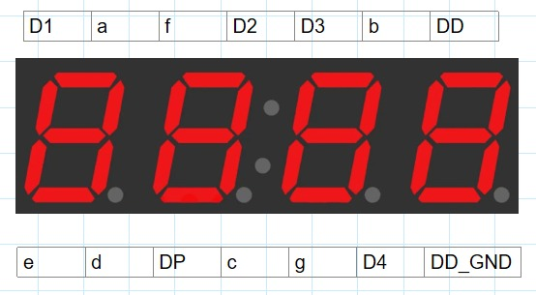
 | ALARMA

 | COM1

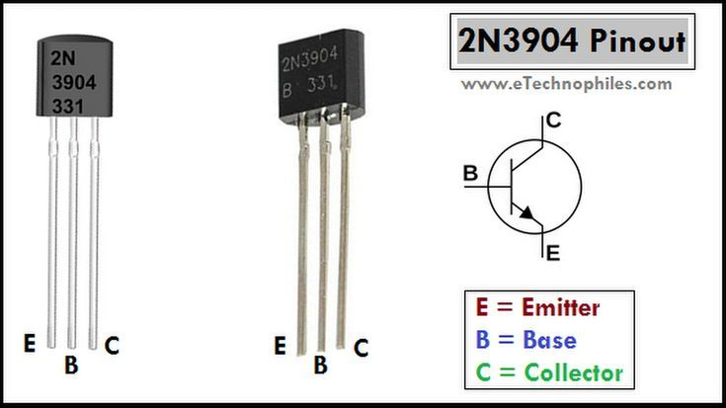
 | COM2

MODO | COM3

AUMENTAR | COM4

DISMINUIR | PT_DISPLAY

 | G_DISPLAY

LED_2 | F_DISPLAY

LED_1 | E_DISPLAY

 | D_DISPLAY

 | C_DISPLAY

 | GND

5V

GND | A_DISPLAY

 | B_DISPLAY

